Global Equity
GLOBAL EQUITY

CHARAKTERISTIKA FONDU
STRUKTURA FONDU

5,00% hotovost | 5.00%
7,71% komunikační služby | 7.30%
10,30% finanční služby | 10.30%
8,00% průmysl | 8.00%
7,30% spotřeba - cyklická | 7.30%
12,50% zdravotnictví | 12.50%
14,70% spotřeba - necyklická | 14.70%
19,70% informační technologie | 19.70%
15,10% ostatní | 15.10%
Název fondu: | Global Equity

AKCIOVÝ FOND
Investiční manažer: | Generali Investments Partners S.p.A.
Hodnota fondu: | 183,49 mEUR
Počátek obchodování: | 2006-07-26
Investiční cíl: Cílem fondu je překonat jeho benchmark (kterým je MSCI World – Net Total Return Index). Fond investuje především do akcií společností s velkou tržní kapitalizací. Dále může investovat do hotovosti, krátkodobých dluhových instrumentů a dluhopisů. Fond může používat finanční nástroje a deriváty pro zajišťovací účely, pro efektivní správu portfolia a pro investiční účely.

POPLATKY GENERALI ČESKÁ POJIŠŤOVNA A.S.*
TOP 10
GENERALI INVESTMENTS LUXEMBOURG SA
Rozdíl mezi nákupním a prodejním kurzem podílových jednotek: | Běžné/jednorázové pojistné: 5 %/0 % Mimořádné pojistné 2% resp. 3 %** | Společnost |  |  | % v portfoliu | Sektor
Částečný odkup: | 0,25 % z odkoupené částky, minimálně však 50 Kč a maximálně 500 Kč | Apple Inc. (AAPL UW) |  |  | 3.45 | informační technologie
Poplatky za přemístění: | V každém poj. roce 2 zdarma, jinak 0,25 % akt. hodnoty přemístěných jednotek, min. 50 Kč a max. 500 Kč. | Amazon.com, Inc. (AMZN UW) |  |  | 3.12 | spotřeba - necyklická
Poplatky za správu fondu***: | 2 % p.a. | Microsoft Corp (MSFT UW) |  |  | 3.11 | informační technologie
* výtah ze sazebníku poplatků k IŽP týkající se fondů, v případě rozdílů platí sazebník poplatků |  | Alphabet Inc-CL A (GOOGL UW) |  |  | 2.00 | komunikační služby
** závisí na produktu *** náklady za správu fondu jsou započtené v NAV (t.j. v kurzu) |  | Direct Line Insurance Group (DLG LN) |  |  | 1.49 | finanční služby
KOMENTÁŘ K TRHU
KOMENTÁR TRHU
KOMENTÁŘ TRHU
KOMENTÁŘ TRHU
VÝKONNOST FONDU
 |  | Facebook Inc - Class A (FB UW) |  |  | 1.42 | komunikační služby
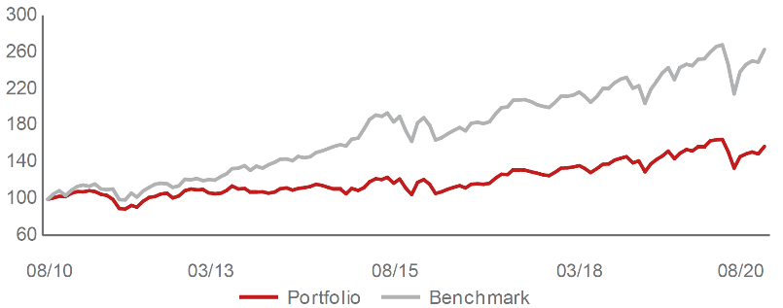 |  | Visa Inc - Class A Shares (V UN) |  |  | 1.20 | informační technologie
Výkonnost od založení
 |  | Mastercard Inc - A (MA UN) |  |  | 1.10 | informační technologie
 |  | NVIDIA Corp. (NVDA UW) |  |  | 0.90 | informační technologie
 |  | JPMorgan Chase & Co. (JMP UN) |  |  | 0.89 | finanční služby

STATISTIKY
 |  | STD | IR | TE | Rating Morningstar(4) |  | Quartile Morn.
 |  | 24.21% | -1.51% | 2.67% | x |  | x
 |  | (1) Standard Deviation (Směrodatná odchylka): míra rizika, volatilita výkonnosti fondu. (2) Information Ratio (Informační poměr): poměr průměrně dosaženého výnosu oproti odchylce od indexu. (3) Tracking Error: směrodatná odchylka rozdílu výkonnosti fondu

VÝKONNOST (EUR)

 |  | 1 měsíc (%) | YTD (%) |  | 1 rok (%) | od počátku (%)
Global Equity (ISIN: LU0260158042) |  | 5.05 | -5.46 |  | 4.00 | 22.79
Benchmark * |  | 5.48 | -1.13 |  | 7.19 | -
Excess Return |  | -0.43 | -4.33 |  | -3.19 | NA
Srpen 2020
* MSCI World – Net Total Return Index
Hodnota investice do podílových fondů může růst, klesat nebo stagnovat podle situace na finančních trzích. Minulé výnosy nejsou zárukou výnosů v budoucnu.

